TV-E ab Dez 2022
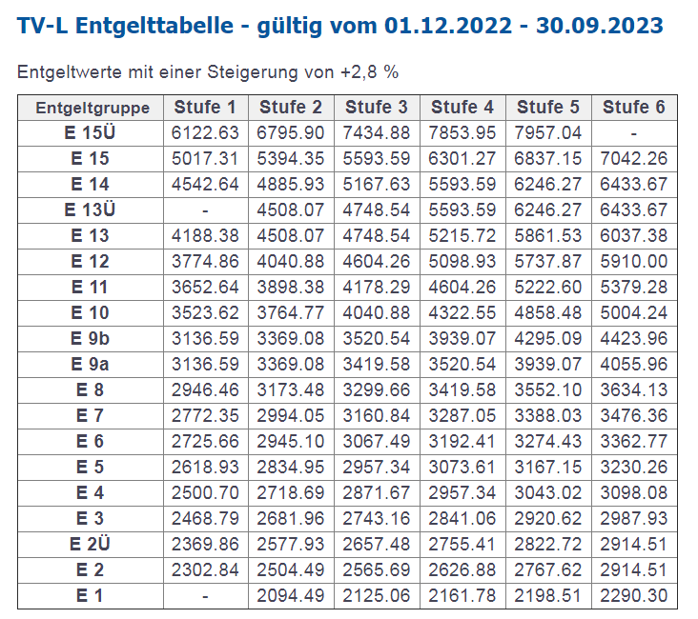
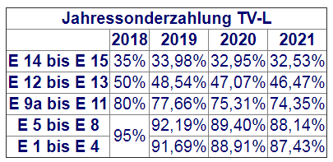
Tarifvertrag | Entgelt-Gruppe (s. Zeile in Tabelle) | Stufe (s. Spalte in Tabelle) | Entgelt gem. gültiger Tabelle € (Werte s. u.) | AG-Auslage % | AG-Auslage € | Stellenanteil % | Zwischen-summe | Jahressonder-zahlung % (s. Tabelle unten) | Jahressonder-zahlung € | Anzahl Monate im Projekt p.a. | Personen-monate / VK p.a. | Summe € | Jahre | Summe €
TV-L | E13 | 2 | 4,508.07 € | 28.00% | 1,262.26 € | 100% | 5,770.33 € | 46.47% | 223.46 € | 12 | 12 | 71,925.43 € |  | - €
TV-L | E13 | 3 | 4,748.54 € | 28.00% | 1,329.59 € | 100% | 6,078.13 € | 46.47% | 235.38 € | 12 | 12 | 75,762.08 € |  | - €
TV-L | E14 | 2 | 4,885.93 € | 28.00% | 1,368.06 € | 100% | 6,253.99 € | 32.56% | 169.69 € | 12 | 12 | 77,084.18 € |  | - €
TV-L
TV-L
TV-L
TV-L
TV-L
TV-L
TV-L
TV-L

TV-Ä
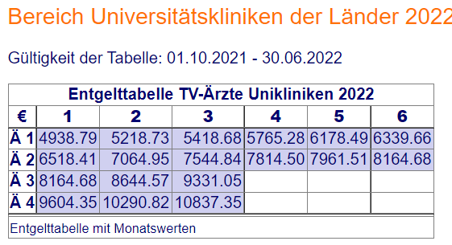
Tarifvertrag | Entgelt-Gruppe (Zeile der Tabelle) | Stufe (Spalte der Tabelle) | Entgelt gem. gültiger Tabelle € (Werte s. unten) | AG-Auslage % | AG-Auslage € | Stellenanteil % | Zwischen-summe monatlich | Anzahl Monate im Projekt p.a. | Personen-monate / VK p.a. | Summe €/ Jahr | Jahre | Summe € mehrere Jahre
TV-Ä | Ä1 | 2 | 5,218.73 € | 28.00% | 1,461.24 € | 75% | 5,009.98 € | 12 | 9 | 60,119.77 € |  | - €
TV-Ä | Ä2 | 2 | 7,064.95 € | 28.00% | 1,978.19 € | 50% | 4,521.57 € | 12 | 6 | 54,258.82 € |  | - €
TV-Ä | Ä3 | 2 | 8,644.57 € | 28.00% | 2,420.48 € | 50% | 5,532.52 € | 12 | 12 | 66,390.30 € |  | - €
 |  |  |  |  |  |  |  |  |  |  |  | - €
 |  |  |  |  |  |  |  |  |  |  |  | - €
 |  |  |  |  |  |  |  |  |  |  |  | - €
 |  |  |  |  |  |  |  |  |  |  |  | - €
 |  |  |  |  |  |  |  |  |  |  |  | - €
 |  |  |  |  |  |  |  |  |  |  |  | - €
 |  |  |  |  |  |  |  |  |  |  |  | - €

